Feuil1
 |  | Réseau Bécasse |  |  |  |  | Réseau Bécasse

Informations générales |  |  |  |  | Logistique |  |  |  | Compétences
 |  |  |  |  |  |  | Croule: 2h Baguage: Variable | 2-3

 | Description | La Bécasse des bois est une espèce de limicole forestier largement répandue en Eurasie. Migratrice, une bonne part des effectifs européens hiverne en France. Elle est chassable d’octobre à février et plusieurs suivis annuels sont mis en place.
 |  |  |  |  |  | Rôles |  |  | Carte de bagueur (formation spécifique et plus de 10 soirées de baguage encadrées) Reconnaissance chants
 |  |  |  |  |  | DN | DR | SD
 |  |  |  |  |  | Animation Base de données Formation | Coordination | Baguage Ecoute Saisie
 | Objectif | Baguage Ecoute des mâles chanteurs (qui croulent) Suivi de l'habitat |  | Animation
 |  |  |  | Animation nationale: Maxime PASSERAULT Suivi scientifique: Kévin LE REST Animation régionale: Samuel DEMBSKI Courriel du réseau: reseau.becasse@ofb.gouv.fr

 |  |  |  |  |  | Protocole |  |  | Matériel
 | Utilisation | Connaître la répartition, l’abondance et la démographie des espèces. Suivi de l’évolution de la population. Valorisation dans des articles scientifiques, rapports. Etudes sur l’adaptation d’espèces au changements climatiques . |  |  |  | - Croule: recherche et écoute de mâles chanteurs. L'observateur doit être en place 30min avant le coucher du soleil et rester pendant deux heures - Baguage: Les suivis se déroulent la nuit. Les bagueurs doivent réaliser au moins 9 soirées par saison. Ne pas éblouir les individus en vol ! Attention à la sécurité des bagueurs ! - Suivi de l'habitat des populations hivernantes: Les observations doivent se faire dans la mesure du possible dans des conditions météorologiques favorables: ni pluie, ni vent, ni orage |  |  | - Croule: ∙ montre, jumelles, torche ∙ carnet ∙ fiche terrain - Baguage: ∙ épuisette ∙ matériel de baguage

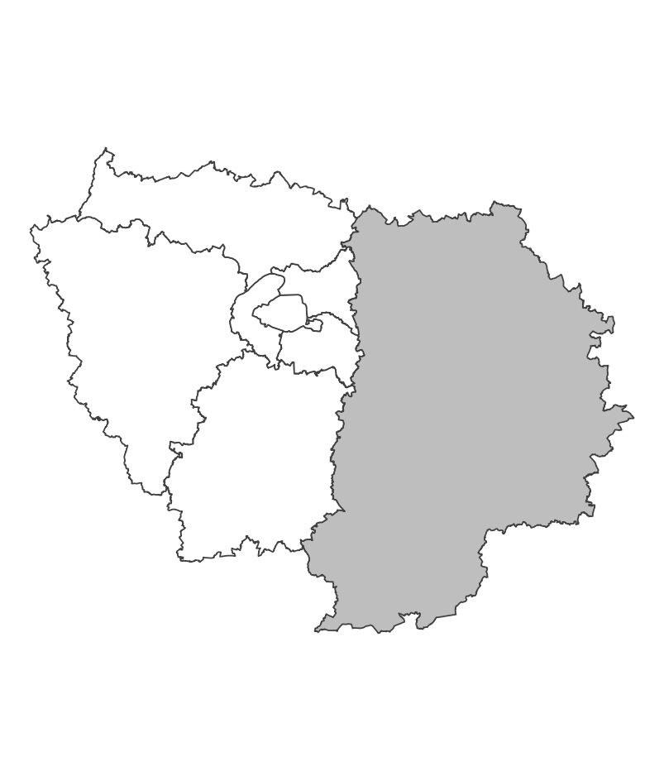
 | Zones de suivi
 |  |  | - Croule: 600 mailles tirées aléatoirement chaque année sur toute la France. Le point d’écoute est défini comme l’ouverture d’au minimum 1 ha la plus proche du centroïde du carré. - Baguage: Zone définie par le bagueur.

 |  |  |  |  |  | Saisie/Validation des données |  |  | Diffusion des données
 |  |  |  |  |  | SAGIR, PMC | - Remplissage des fiches de terrain - Croule: transmission de la fiche de terrain et des données au plus tard le 15 juillet - Données de baguage saisies sur: https://becasse.ofb.fr |  | - Articles de recherche - Lettres d'informations - Bilan annuel - Cartes de densité
 |  |  |  | Partenariats
 |  |  |  | Fédérations de chasse Club national des Bécassiers

 | Temporalité

 |  |  |  |  |  | Autres informations
 | Baguage: 3 soirées avant le 10 décembre 4 soirées entre le 10 décembre et le 20 février 2 soirées après le 20 février |  |  |  |  | Autres relevés: SAGIR, PMC

En savoir plus |  |  |  |  | En savoir plus

Editée le 2024-12-09

